Planilha2
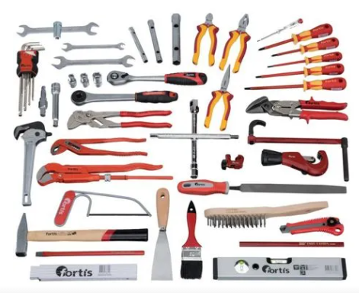 | Rango de herramientas contenido de plomería: 1 llave de pinza, 250 mm 2 llave doble topo 10 x 13; 17 x 19 mm llave de enchufe de 3 tubos 10 x 11; 12 x 13; 17 x 19 mm 1 tecla de paso con Knarre 3/8 – 1 1 llave de montaje 17 x 19 mm 1 llave cruzada 9 destornillador angular con cabeza de bala 1,5; 2 2,5; 3 4 5 6 8 10 mm 1 palanca de conmutación crear 1/2, 72 dientes 1 extensión 1/2, 125 mm 3 6-Kant ranura llave inserta 1/2 10; 13 17 mm 1 pinzas de tubo de esquina S-boca, 1 1 mini cortador de tubos, 3-16 mm 1 cortador de tubo, 6-35 mm 1 llave de cuello de soporte, 235 mm 1 alicates de bomba de agua, 240 mm 1 cincel de electricista, 250 x 10 x 12 mm 1 martillo de bloqueo, 300 g 1 cuñas semi-lundic Hieb 1, 250 mm 250 mm, 125 mm 1 cepillo de alambre de acero inoxidable, 4 hileras 1 Sierra universal, 240 mm 1 inspector de tensión 120 – 250 V, 140 mm 3 destornillador VDE para tornillos de ranura 4; 5,5; 6,5 mm 2 Destornillador VDE para tornillos de hendidura cruzada PH 1; PH 2 1 lápiz de Zimmermann, 24 cm 1 escala de extremidades de madera, 2 m 1 escala de agua de metal ligero, 30 cm 1 medidor de corte, 18 mm 1 cepillo de pintura, mezcla de cerdas, cortador lateral de 2 1 VDE, 160 mm 1 alicates Combi de VDE, 180 mm 1 alicates de pico de cigüeña VDE, recto, 200 mm 1 espátula de pintor Tijeras ideales, de corte recto, 260 mm 1 alicates monotubo, autoajustables, 250 mm

